商品信息
COCO Living Space｜北欧轻奢云朵简约珠宝首饰收纳托盘
来源：COCO_Living_Space_Shopee全量审计_持续更新.xlsx｜工作表：高销量商品｜Excel第29行｜商品ID：17795910128

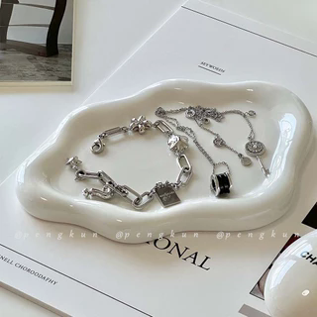
字段 | 内容 | 商品主图
序号 | 38
商品主图 | 见右侧嵌入主图
商品ID | 17795910128
商品中文名称 | 北欧轻奢云朵简约珠宝首饰收纳托盘
商品标题 | Cloud Ceramic Tray Single Layer Luxurious Jewellery Organizer High-end Perfume Display Entranceway Key Organizer Decorative Item
Shopee链接 | https://shopee.com.my/Cloud-Ceramic-Tray-Single-Layer-Luxurious-Jewellery-Organizer-High-end-Perfume-Display-Entranceway-Key-Organizer-Decorative-Item-i.115498741.17795910128
近月销量显示 | 5 Sold/Month
近月销量下限 | 5
列表价格显示 | RM22.70
列表最低价(MYR) | 22.70
列表评分 | 4.9
累计总销量显示 | 3k+ Sold
累计总销量下限 | 3,000
是否精确 | FALSE
详情价格显示 | RM22.70
详情价(MYR) | 22.70
详情评分 | 4.9
评论覆盖 | 51
好评主题 | 51
差评/风险主题 | 51
图片来源URL | https://down-my.img.susercontent.com/file/sg-11134201-7r9bn-ll68e5zzawhn43@resize_w320_nl.webp
1688链接 | https://detail.1688.com/offer/1003198119491.html?share_token=W30t7kC5lqXVBaGgOikFE5ROJ1DQCN76QZ9s0+XbG4muJZfxzWl9Dg%3D%3D&__share_id=4aa2acdd-73d4-4a0f-9d99-b5a69e26299d&rpg-cnt=share.offerDetail&offerId=1003198119491&__zhi_token=cVM6OZm00Hvao&spm=a262eq.8992535%2F20260803.5103953.0&forcePC=1785753058000
颜色/规格 | 云朵收纳盘
长宽高 | 26cm/16cm/1.5cm
重量(g) | 100
单个成本 | 0.76
单个运费 | 3.00
国内段总价 | 3.76
国际头程
总成本估算
利润估算
预计毛利率估算
3个成本
3个运费
国内段总价2
国际头程2
总成本估算2
利润估算2
预计毛利率估算2
5个成本
5个运费
国内段总价3
国际头程3
总成本估算3
利润估算3
预计毛利率估算3
8个成本
8个运费
国内段总价4
国际头程4
总成本估算4
利润估算4
预计毛利率估算4

